Sheet1
 | CÔNG TY TNHH LONG THÀNH LONG
 | Địa chỉ: 289 Nguyễn Trãi P7 Q5 HCM EMail : longthanhlong11@gmail.com
 | ĐT: 38382500-39240045 0907992260 0933035960 0938389374
 | http://longthanhlong.com.vn
 | BẢNG GIÁ : LED IVARS |  |  |  |  | 2021-04-21
GIÁ TỐT VUI LÒNG GỌI : 0907992260 -- 0933035960 - 0938389374
Bóng Tròn LED |  | DVT | Bảo Hành | Gía bán lẻ | Gía 1-5SP | Gía 6-10SP | Gía 11-20SP | Gía 21-50SP
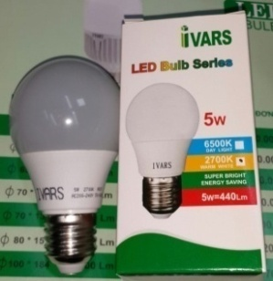
 | Bóng Led Buld 3w hiệu xuất:300Lm size: Þ50*89 chip led: Epistar AS: 2700K 6500K CRI:>80 | Cái | 2 năm | 40,000 | 18,850 | 18,125 | 17,400 | 16,675
 | Bóng Led Buld 5w hiệu xuất:440Lm size:Þ60*110 chip led: Epistar AS:2700K-6500K CRI:>80 | Cái | 2 năm | 45,000 | 22,100 | 21,250 | 20,400 | 19,550
 | Bóng Led Buld 7w hiệu xuất: 630Lm size: Þ65*117 chip led:Epistar AS:2700K-6500K CRI:>80 | Cái | 2 năm | 60,000 | 26,000 | 25,000 | 24,000 | 23,000
 | Bóng Led Buld 9w hiệu xuất: 840Lm size: Þ70*124 chip led: Epistar AS:2700K-6500K CRI:>80 | Cái | 2 năm | 75,000 | 30,550 | 29,375 | 28,200 | 27,025
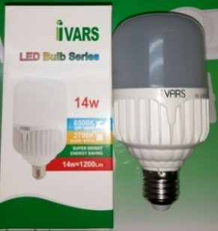 | Bóng Led Buld 12w hiệu xuất: 1000Lm size: Þ60*117 chip led: Epistar AS:2700K-6500K CRI:>80 | Cái | 3 năm | 70,000 | 34,450 | 33,125 | 31,800 | 30,475
 | Bóng Led Buld 14w hiệu xuất:1200Lm size: Þ70*132 chip led: Epistar AS:2700K-6500K CRI:>80 | Cái | 2 năm | 80,000 | 35,750 | 34,375 | 33,000 | 31,625
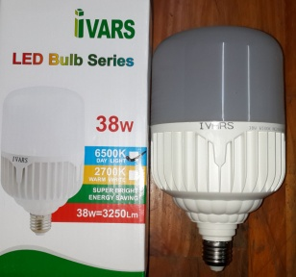
 | Bóng Led Buld 18w hiệu xuất:1550Lm size: Þ80*151 chip led: Epistar AS:2700K- 6500K CRI:>80 | Cái | 2 năm | 90,000 | 44,200 | 42,500 | 40,800 | 39,100
 | Bóng Led Buld 28w hiệu xuất: 2300Lm size: Þ100*184 chip led:Epistar AS:2700K-6500K CRI:>80 | Cái | 2 năm | 135,000 | 68,250 | 65,625 | 63,000 | 60,375
 | Bóng Led Buld 38w hiệu xuất:3250Lm size: Þ120*216 chip led:Epistar AS:2700K- 6500K CRI:>80 |  |  | 200,000 | 96,850 | 93,125 | 89,400 | 85,675

ĐÈN PANEL ÂM IVARS 1 MÀU |  |  |  | Gía bán lẻ | Gía 1-5SP | Gía 6-10SP | Gía 11-20SP | Gía 21-50SP
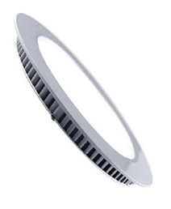 | Đèn Led Dowlight Âm Tròn 6W as:6500-2700K hiệu xuất:480Lm lỗ Þ110 size 120-chip led Epistar taiwan | Cái | 2 năm | 100,000 | 67,600 | 65,000 | 62,400 | 59,800
 | Đèn Led Dowlight Âm Tròn 9W as:6500-2700K hiệu xuất:720Lm lỗ Þ135 size 150-chip led Epistar taiwan | Cái | 2 năm | 130,000 | 92,300 | 88,750 | 85,200 | 81,650
 | Đèn Led Dowlight Âm Tròn 12W as:6500-2700K hiệu xuất:960Lm lỗ Þ160 size 170-chip led Epistar taiwan | Cái | 2 năm | 150,000 | 102,700 | 98,750 | 94,800 | 90,850
 | Đèn Led Dowlight Âm Tròn 18W as:6500-2700K lỗ size 170-chip led Epistar taiwan | Cái | 2 năm | 210,000 | 166,400 | 160,000 | 153,600 | 147,200
 | Đèn Led Dowlight Âm Tròn 24W as:6500-2700K lỗ size -chip led Epistar taiwan | Cái | 2 năm | 300,000 | 240,500 | 231,250 | 222,000 | 212,750

ÂM TRÒN 3 MÀU |  |  |  | Gía bán lẻ | Gía 1-5SP | Gía 6-10SP | Gía 11-20SP | Gía 21-50SP
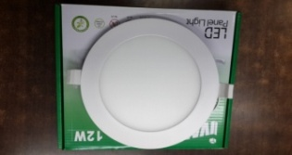 | Đèn Led Dowlight Am Tròn 6W 3 màu as 2700-4000-6500K hiệu xuất: 480Lm lỗ ø110 size ø120 chip led EPISTAR | Cái | 2 năm | 120,000 | 88,400 | 85,000 | 81,600 | 74,800
 | Đèn Led Dowlight Am Tròn 9W 3 màu as 2700-4000-6500K hiệu xuất: 720Lm lỗ ø135 size ø150 chip led EPISTAR | Cái | 2 năm | 160,000 | 117,000 | 112,500 | 108,000 | 99,000
 | Đèn Led Dowlight Am Tròn 12W 3 màu as 2700-4000-6500K hiệu xuất: 960Lm lỗ ø160 size ø170 chip led EPISTAR | Cái | 2 năm | 180,000 | 130,000 | 125,000 | 120,000 | 110,000
ÂM TRÒN CÓ ViỀN KiẾNG 2 MÀU |  |  |  | Gía bán lẻ | Gía 1-5SP | Gía 6-10SP | Gía 11-20SP | Gía 21-50SP
 | Đèn Led Dowlight Am Tròn 6+3W Viền kiếng 2 màu 2700-6500K hiệu xuất 720Lm lỗ ø110 ø145 chip led EPISTAR | Cái | 2 năm | 170,000 | 120,900 | 116,250 | 111,600 | 102,300
 | Đèn Led Dowlight Am Tròn 12+4W Viền kiếng 2 màu 2700-6500K hiệu xuất 1280Lm lỗ ø160 ø190 chip led EPISTAR | Cái | 2 năm | 230,000 | 162,500 | 156,250 | 150,000 | 137,500
 | NỔI TRÒN CÓ CHỈ VIỀN 3 MÀU |  |  | Gía bán lẻ | Gía 1-5SP | Gía 6-10SP | Gía 11-20SP | Gía 21-50SP
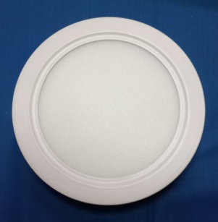 | Đèn Led Dowlight Nổi Tròn Viền 3 Màu 12W 2700-6500K-Hiệu xuất: 960Lm ø170*h35 chip led EPISTAR IVARS | Cái | 2 năm | 230,000 | 166,400 | 160,000 | 153,600 | 140,800
 | Đèn Led Dowlight Nổi Tròn Viền 3 Màu 18W 2700-6500K-Hiệu xuất: 1440Lm ø225*h35 chip led EPISTAR IVARS | Cái | 3 năm | 310,000 | 224,900 | 216,250 | 207,600 | 190,300
 | Đèn Led Dowlight Nổi Tròn Viền 3 Màu 24W 2700-6500K-Hiệu xuất: 1920Lm ø300*h35 chip led EPISTAR IVARS | Cái | 4 năm | 440,000 | 315,900 | 303,750 | 291,600 | 267,300
NỔI TRÒN CÓ CHỈ VIỀN |  |  |  | Gía bán lẻ | Gía 1-5SP | Gía 6-10SP | Gía 11-20SP | Gía 21-50SP
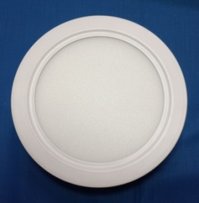 | Đèn Led Dowlight Nổi Tròn Viền 6W AS 2700-6500K hiệu xuất 480Lm Size ø120*h35 chip led EPISTAR IVARS | Cái | 2 năm | 140,000 | 104,000 | 100,000 | 96,000 | 88,000
 | Đèn Led Dowlight Nổi Tròn Viền 12W AS 2700-6500K hiệu xuất 960Lm Size ø170*h35 chip led EPISTAR IVARS | Cái | 2 năm | 200,000 | 145,600 | 140,000 | 134,400 | 123,200
 | Đèn Led Dowlight Nổi Tròn Viền 18W AS 2700-6500K hiệu xuất 1440Lm Size ø225*h35 chip led EPISTAR IVARS | Cái | 2 năm | 280,000 | 204,100 | 196,250 | 188,400 | 172,700
 | Đèn Led Dowlight Nổi Tròn Viền 24W AS 2700-6500K hiệu xuất 1920Lm Size ø300*h35 chip led EPISTAR IVARS | Cái | 2 năm | 400,000 | 287,300 | 276,250 | 265,200 | 243,100
NỔI TRÒN CÓ ViỀN KiẾNG 2 MÀU |  |  |  | Gía bán lẻ | Gía 1-5SP | Gía 6-10SP | Gía 11-20SP | Gía 21-50SP
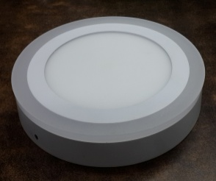 | Đèn Led Dowlight Nổi Tròn Viền 2 Màu 6+3W-2700-6500K hiệu xuất 720Lm size ø145*h35 chip led EPISTAR IVARS | Cái | 2 năm | 210,000 | 148,200 | 142,500 | 136,800 | 125,400
 | Đèn Led Dowlight Nổi Tròn Viền 2 Màu 12+4W-2700-6500K hiệu xuất 1280Lm size ø190*h35 chip led Epistar | Cái | 2 năm | 320,000 | 226,200 | 217,500 | 208,800 | 191,400
 | Đèn Led Dowlight Nổi Tròn Viền 2 Màu 18+6W-2700-6500K hiệu xuất 1920Lm size ø240*h35 chip led Epistar | Cái | 2 năm | 460,000 | 326,300 | 313,750 | 301,200 | 276,100
BÓNG TUBE 1M2, 0M6 LoẠI THÔNG DỤNG |  |  |  | Gía bán lẻ | Gía 1-5SP | Gía 6-10SP | Gía 11-20SP | Gía 21-50SP
 | Bóng led tube T8 0.6m 14w As 2700-6500K hiệu xuất 1400Lm đầu nhôm | Cái | 2 năm | 80,000 | 50,000 | 49,375 | 47,400 | 43,450
 | Bóng led tube T8 1.2m 28w As 2700-6500K hiệu xuất 2800Lm đầu nhôm | Cái | 3 năm | 100,000 | 65,000 | 60,000 | 57,600 | 52,800
 | Bóng Led Tube T8 1.2m 18w As 2700-6500K hiệu xuất 1620Lm đầu nhựa chip led | Cái | 2 năm | 75,000 | 50,000 | 44,375 | 42,600 | 39,050
 | Bóng Led Tube T8 0.6m 9w As 2700-6500K hiệu xuất 1620Lm đầu nhựa chip led | Cái | 2 năm | 65,000 | 40,000 | 40,000 | 38,400 | 35,200
Máng TUBE 1M2, 0M6 LoẠI THÔNG DỤNG |  |  |  | Gía bán lẻ | Gía 1-5SP | Gía 6-10SP | Gía 11-20SP | Gía 21-50SP
 | Máng cho đèn led 0m6 đơn | Cái | 2 năm | 30,000 | 18,200 | 17,500 | 16,800 | 16,100
 | Máng cho đèn led 1m2 đơn | Cái | 2 năm | 40,000 | 26,000 | 25,000 | 24,000 | 23,000
 | Máng cho đèn led 1m2 đôi | Cái | 2 năm | 65,000 | 41,600 | 40,000 | 38,400 | 36,800
Đèn TUBE Bán Nguyệt
 | Bán Nguyệt 20W 0.6m Ivars | Bộ | 2 năm | 150,000 | 104,000 | 100,000 | 96,000 | 92,000
 | Bán Nguyệt 40W 1.2m Ivars | Bộ | 2 năm | 180,000 | 123,500 | 118,750 | 114,000 | 109,250
 | Bán Nguyệt 54W 1.2m Ivars | Bộ | 2 năm | 250,000 | 175,500 | 168,750 | 162,000 | 155,250
ĐÈN RỌI COB |  |  |  | Gía bán lẻ | Gía 1-5SP | Gía 6-10SP | Gía 11-20SP | Gía 21-50SP
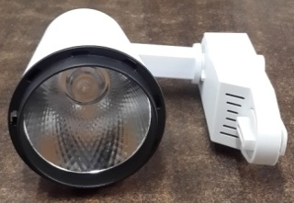 | Đèn led ray COB as:6500/3000k12W,1200Lm size 75*110*135 led chip EPISTAR | Cái | 2 năm | 300,000 | 169,000 | 162,500 | 156,000 | 149,500
 | Đèn led ray COB as: 6500/3000k 20W ,2000Lm size 100*140*157 led chip EPISTAR | Cái | 2 năm | 440,000 | 247,000 | 237,500 | 228,000 | 218,500
 | Thanh Ray 1 mét | cây | 2 năm | 70,000 | 45,500 | 43,750 | 42,000 | 40,250
 | Đầu nối thanh ray | Cái | 2 năm | 40,000 | 26,000 | 25,000 | 24,000 | 23,000
 | ĐÈN PHA VUÔNG |  |  | Gía bán lẻ | Gía 1-5SP | Gía 6-10SP | Gía 11-20SP | Gía 21-50SP
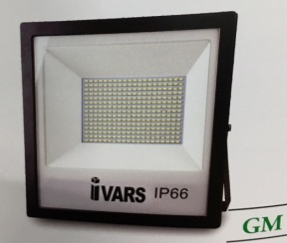 | Đèn led Pha Vuông GM 10W, Quang thông1.000Lm,IP65,CRI:>80, Size:166*130*57 góc chiếu 90,AS:6500/3000k Vỏ Nhôm | Cái | 2 năm | 260,000 | 170,300 | 157,200 | 150,650 | 144,100
 | Đèn led Pha Vuông GM 20W, Quang thông 2000Lm,IP65,CRI:>80 Size:220*185*60 góc chiếu 90 AS:6500/3000k Vỏ Nhôm | Cái | 2 năm | 410,000 | 266,500 | 246,000 | 235,750 | 225,500
 | Đèn led Pha Vuông GM 30W, Quang thông 3000Lm,IP65,CRI:>80 Size:246*207*70 góc chiếu 90, AS:6500/3000k Vỏ Nhôm | Cái | 2 năm | 530,000 | 341,900 | 315,600 | 302,450 | 289,300
 | ĐÈN PHA VUÔNG |  |  | Gía bán lẻ | Gía 1-5SP | Gía 6-10SP | Gía 11-20SP | Gía 21-50SP
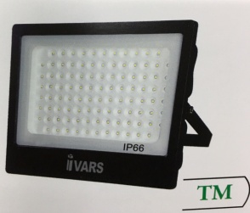 | Đèn led Pha Vuông TM 20W, Quang thông 2.000Lm,IP65,CRI:>80, Size:183*150*37 góc chiếu 180 , AS:6500/3000k Vỏ Nhôm | Cái | 2 năm | 470,000 | 314,600 | 290,400 | 278,300 | 266,200
 | Đèn led Pha Vuông TM 30W, Quang thông 3.000Lm,IP65,CRI:>80, Size:205*168*40 góc chiếu 180 , AS:6500/3000k Vỏ Nhôm | Cái | 2 năm | 630,000 | 392,600 | 362,400 | 347,300 | 332,200
 | Đèn led Pha Vuông TM 50W, Quang thông 5.000Lm,IP65,CRI:>80, Size:250*215*50 góc chiếu 180 AS:6500/3000k Vỏ Nhôm | Cái | 2 năm | 880,000 | 429,000 | 396,000 | 379,500 | 363,000
 | Đèn led Pha Vuông TM100 W, Quang thông 10,000Lm,IP65,CRI:>80, Size:310*270*50 góc chiếu 180 AS:6500/3000k Vỏ Nhôm | Cái | 2 năm | 1,600,000 | 786,500 | 726,000 | 695,750 | 665,500
 | Đèn led Pha Vuông TM150 W, ,IP65,CRI:>80, góc chiếu 180 AS:6500/3000k Vỏ Nhôm | Cái | 2 năm | 1,900,000 | 1,144,000 | 1,056,000 | 1,012,000 | 968,000
 | Đèn led Pha Vuông TM200 W, ,IP65,CRI:>80, góc chiếu 180 AS:6500/3000k Vỏ Nhôm | Cái | 2 năm | 2,200,000 | 1,482,000 | 1,368,000 | 1,311,000 | 1,254,000
Pha Led Năng Lượng (Có remote) 6500K
 | Pha năng lượng 60w TM Ivars | Bộ | 2 năm | 1,200,000 | 877,500 | 810,000 | 776,250 | 742,500
 | Pha năng lượng 100w TM Ivars | Bộ | 2 năm | 1,600,000 | 1,222,000 | 1,128,000 | 1,081,000 | 1,034,000
 | Pha năng lượng 200w GM Ivars | Bộ | 2 năm | 2,400,000 | 1,687,400 | 1,557,600 | 1,492,700 | 1,427,800
 | BẢO HÀNH 12 THÁNG
ÂM TRẦN HS THÔNG DỤNG |  |  |  | Gía bán lẻ | Gía 1-5SP | Gía 6-10SP | Gía 11-20SP | Gía 21-50SP
 | Đèn Led Dowlight Âm Tròn 6W - AS 2700-6500K lỗ 110 size 120 hiệu xuất 480 Lm chip led EPISTAR - HS | Cái | 1 năm | 55,000 | 35,100 | 33,800 | 32,500 | 31,200
 | Đèn Led Dowlight Âm Tròn 9W - AS 6500K lỗ 135 size 150 hiệu xuất 720 Lm chip led EPISTAR - HS | Cái | 1 năm | 70,000 | 48,600 | 46,800 | 45,000 | 43,200
 | Đèn Led Dowlight Âm tròn 12W - AS 2700K lỗ 160 size 170 hiệu xuất 960 Lm chip led EPISTAR - HS | Cái | 1 năm | 80,000 | 55,350 | 53,300 | 51,250 | 49,200

Sheet2
BÓNG TUBE LED VÀ MÁNG TUBE LED
 | BÓNG TUBE LED IVARS
BÓNG TUBE 1M2, 0M6 LoẠI THÔNG DỤNG |  |  | Gía bán | Gía ban >10 | Gía ban >20 | Gía ban >30 | Gía ban >50
 | Bóng led tube T8 0.6m 14w As 2700-6500K hiệu xuất 1400Lm đầu nhôm | Cái | 49,400 | 47,500 | 45,600 | 43,700 | 41,800 |  | 38,000
 | Bóng led tube T8 1.2m 28w As 2700-6500K hiệu xuất 2800Lm đầu nhôm | Cái | 62,400 | 60,000 | 57,600 | 55,200 | 52,800 |  | 48,000
 | Bóng Led Tube T8 1.2m 18w As 2700-6500K hiệu xuất 1620Lm đầu nhựa chip led EPISTAR Ivars | Cái | 46,800 | 45,000 | 43,200 | 41,400 | 39,600 |  | 36,000
 | Bóng Led Tube T8 0.6m 9w As 2700-6500K hiệu xuất 1620Lm đầu nhựa chip led EPISTAR Ivars | Cái | 40,300 | 38,750 | 37,200 | 35,650 | 34,100 |  | 31,000

Máng TUBE 1M2, 0M6 LoẠI THÔNG DỤNG IVARS |  |  | Gía bán | Gía ban >10 | Gía ban >20 | Gía ban >30 | Gía ban >50
 | Máng cho đèn led 0m6 đơn |  | 18,200 | 17,500 | 16,800 | 16,100 | 15,400 |  | 14,000
 | Máng cho đèn led 1m2 đơn |  | 26,000 | 25,000 | 24,000 | 23,000 | 22,000 |  | 20,000
 | Máng cho đèn led 1m2 đôi |  | 41,600 | 40,000 | 38,400 | 36,800 | 35,200 |  | 32,000
 | BÓNG TUBE LED PHILIPS
 |  |  | GIÁ < 10 | GIÁ >10 | GIÁ >20 | GIÁ >40 | GIÁ >60 |  | 20% | -
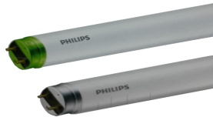 | Bóng Led Tube EcoFit 0m6 8w 400/650K Philips | Cái | 52,800 | 50,688 | 48,576 | 46,464 | 44,352 | 52,800 | 20% | 42,240
 | Bóng Led Tube EcoFit 1m2 16w 400/650K Philips | Cái | 66,000 | 63,360 | 60,720 | 58,080 | 55,440 | 66,000 | 20% | 52,800
 | Bóng Led Tube EcoFit HO 1m2 20w 300-400-650K Philips |  | 93,800 | 90,048 | 86,296 | 82,544 | 78,792 | 93,800 | 20% | 75,040
 | Bóng Led Tube EcoFit HO 0m6 10w 300-400-650K Philips |  | 72,000 | 69,120 | 66,240 | 63,360 | 60,480 | 72,000 | 20% | 57,600
 | MÁNG ĐÈN DÙNG CHO BÓNG PHILIPS |  | GIÁ < 10 | GIÁ >10 | GIÁ >20
 | Máng dùng cho bóng đơn 0m6 philips |  | 21,600 | 19,575 | 18,225 | 16,875 | 14,850 |  |  | 13,500
 | Máng dùng cho bóng đơn 1m2 philips |  | 24,800 | 22,475 | 20,925 | 19,375 | 17,050 |  |  | 15,500
 | Máng dùng cho bóng đôi 1m2 philips |  | 41,600 | 37,700 | 35,100 | 32,500 | 28,600 |  |  | 26,000

 | ĐÈN LED TUBE MPE
BÓNG LED TUBE T8 AS: 2800-3200K 6000-6500K |  |  | giá bán<10 | Gía Bán >10 | Gía Bán >20 | Gía Bán >30 | Gía Bán >50
 | LT8-60T-60V | 10W | 112,450 | 107,952 | 103,454 | 98,956 | 94,458 | 89,960 | 48.00
 | LT8-120T-120V | 20W | 140,400 | 134,784 | 129,168 | 123,552 | 117,936 | 112,320 | 48.00
BÓNG LED TUBE T8 nano AS: 2800-3200K 6000-6500K |  |  | - | - | - | - | -
 | NT8-60T-60V | 9w | 74,100 | 71,136 | 68,172 | 65,208 | 62,244 | 59,280 | 48.00
 | NT8-120T-120V | 18w | 93,600 | 89,856 | 86,112 | 82,368 | 78,624 | 74,880 | 48.00
BÓNG LED TUBE T8 thủy tinh AS: 2800-3200K 6000-6500K |  |  | - | - | - | - | -
 | GT 60T-V | 9w | 64,675 | 62,088 | 59,501 | 56,914 | 54,327 | 51,740 | 48.00
 | GT8-120T-V | 18w | 76,375 | 73,320 | 70,265 | 67,210 | 64,155 | 61,100 | 48.00
BỘ ĐÈN LED TUBE T8 2800-3200K , 6000-6500K |  |  | - | - | - | - | -
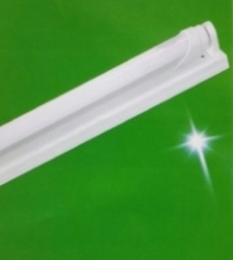 | MLT-110T-110V | 1*10W | 134,375 | 129,000 | 123,625 | 118,250 | 112,875 | 107,500 | 50.00
 | MLT-210T-210V | 2*10W | 254,375 | 244,200 | 234,025 | 223,850 | 213,675 | 203,500 | 50.00
 | MLT-120T-120V | 1*20W | 170,000 | 163,200 | 156,400 | 149,600 | 142,800 | 136,000 | 50.00
 | MLT-220T-220V | 2*20W | 311,250 | 298,800 | 286,350 | 273,900 | 261,450 | 249,000 | 50.00

BỘ ĐÈN LED TUBE NANO MỎNG 2800-3200K , 6000-6500K |  |  | giá bán<10 | Gía Bán >10 | Gía Bán >20 | Gía Bán >30 | Gía Bán >50
 | MNT-110T,V | 9w | 97,500 | 93,600 | 89,700 | 85,800 | 81,900 | 78,000 | 50.00
 | MNT-21OT,V | 2*9w | 180,625 | 173,400 | 166,175 | 158,950 | 151,725 | 144,500 | 50.00
 | MNT-12OT,V | 18w | 125,000 | 120,000 | 115,000 | 110,000 | 105,000 | 100,000 | 50.00
 | MNT-22OT,V | 2*18w | 221,250 | 212,400 | 203,550 | 194,700 | 185,850 | 177,000 | 50.00
BỘ ĐÈN LED TUBE BÁN NGUYỆT |  |  | giá bán<10 | Gía Bán >10 | Gía Bán >20 | Gía Bán >30 | Gía Bán >50
 | BN-18T-V | 18W | 167,188 | 160,500 | 153,813 | 147,125 | 140,438 | 133,750 | 46.50
 | BN36T-V | 36W | 294,250 | 282,480 | 270,710 | 258,940 | 247,170 | 235,400 | 46.50

MÁNG ĐÈN LED TUBE MỎNG |  |  | giá bán<10 | Gía Bán >10 | Gía Bán >20 | Gía Bán >30 | Gía Bán >50
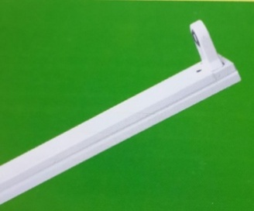 | EMDK-110 | 1*10W | 26,250 | 25,200 | 24,150 | 23,100 | 22,050 | 21,000 | 50.00
 | EMDK-210 | 2*10W | 38,125 | 36,600 | 35,075 | 33,550 | 32,025 | 30,500 | 50.00
 | EMDK-120 | 1*20W | 35,000 | 33,600 | 32,200 | 30,800 | 29,400 | 28,000 | 50.00
 | EMDK-220 | 2*20W | 41,250 | 39,600 | 37,950 | 36,300 | 34,650 | 33,000 | 50.00

BỘ ĐÈN LED TUBE CHỐNG NỔ |  |  | giá bán<10 | Gía Bán >10 | Gía Bán >20 | Gía Bán >30 | Gía Bán >50
 | LE-60T-60V | 60CM | 1,839,063 | 1,765,500 | 1,691,937 | 1,618,375 | 1,544,813 | 1,471,250 | 46.50
 | LE-120T-120V | 120CM | 2,808,750 | 2,696,400 | 2,584,050 | 2,471,700 | 2,359,350 | 2,247,000 | 46.50

MÁNG LED TUBE (không bóng) BQ
 | Máng đèn LED SM (không bóng) 1 x 1m2 | Cái | 25,000 | 20,000
 | Máng đèn LED SM (không bóng) 1 x 0m6 |  | 20,000 | 18,000
 | Máng Đèn LED SM (không Bóng) 2 X 1m2 | Cái | 30,000 | 28,000

